Trang tính1
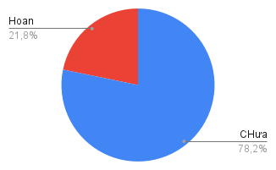
Công việc | Hạn chót | Trạng thái | Hoàn thành
Chơi game 1 | 02/10/2025 | CHưa làm | FALSE
Chơi game 2 | 2025-10-04 | CHưa làm | FALSE
Chơi game 3 | 2025-10-16 | CHưa làm | FALSE
Chơi game 4 | 2025-09-01 | CHưa làm | FALSE
Chơi game 5 | 2025-05-02 | CHưa làm | FALSE
Chơi game 6 | 2026-03-03 | CHưa làm | FALSE
Chơi game 7 | 2026-04-04 | CHưa làm | FALSE
Chơi game 8 | 2025-04-02 | Hoan Thanh | FALSE
Chơi game 9 | 2020-04-15 | Hoan Thanh | FALSE
Chơi game 10 | 12/8/1899 | Hoan Thanh | FALSE

